Лист_1
№ п/п | Артикул | Файл картинки | Номенклатура | Итого | Итого |  |  | 0 | #REF!
Характеристика |  |  |  | Остаток | Цена | Цена закупки | ЗЦ | Заказ | Сумма ЗЦ
1 | PY-TR-024 | LEA08654w | Шорты женские PY-TR-024 | 2 | 4,900 |  | 490
XL |  |  |  | 2 | 4,900 |  | 490
4 | PY-TR-032 | s | Шорты трикотажные PY-TR-032 | 3 | 2,960 |  | 296
XS |  |  |  | 3 | 2,960 |  | 296
5 | PY-TR-033 | IMG_3426 | Шорты трикотажные PY-TR-033 | 1 | 2,960 |  | 296
XS |  |  |  | 1 | 2,960 |  | 296
S |  |  |  | 1 | 2,960 |  | 296
6 | PY-TR-034 | IMG_3210v | Шорты женские PY-TR-034 | 3 | 4,900 |  | 490
L |  |  |  | 1 | 4,900 |  | 490
XL |  |  |  | 2 | 4,900 |  | 490
7 | PY-TR-022 | 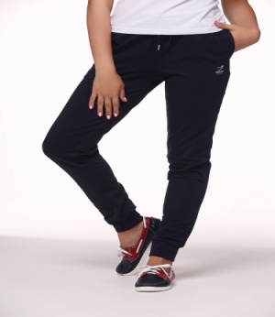 | Спортивные брюки с манжетами PY-TR-022 |  | 3,500 |  | 350
XS |  |  |  | 10 | 3,500 |  | 350
7 | PY-TR-004 | 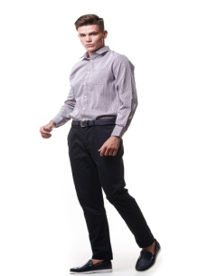 | Брюки мужские Popilov Yachting, цвет - синий размер PY-TR-004 |  | 3,500 |  | 350
M |  |  |  | 1 | 3,500 |  | 350
L |  |  |  | 2 | 3,500 |  | 350
XL |  |  |  | 2 | 3,500 |  | 350
2XL |  |  |  | 2 | 3,500 |  | 350
7 | PY-TR-019 |  | Белые летние мужские брюки повседневного стиля PY-TR-019 |  | 3,500 |  | 350
L |  |  |  | 1 | 3,500 |  | 350
7 | PY-TR-018 | 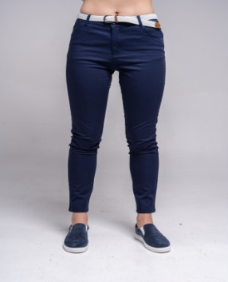 | Брюки женские PY-TR-018 |  | 5,900 |  | 590
XS |  |  |  | 7 | 5,900 |  | 590
S |  |  |  | 4 | 5,900 |  | 590
L |  |  |  | 5 | 5,900 |  | 590
XL |  |  |  | 4 | 5,900 |  | 590
7 | PY-SS-008 | 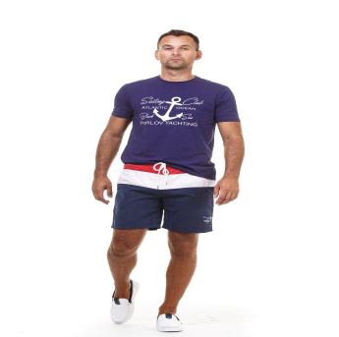 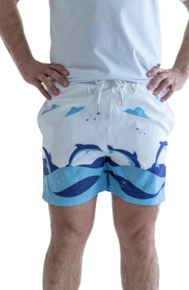 | Шорты мужские PY-SS-008 |  | 4,500 |  | 450
L |  |  |  | 1 | 4,500 |  | 450
XL |  |  |  | 9 | 4,500 |  | 450
7 | PY-SS-007 | 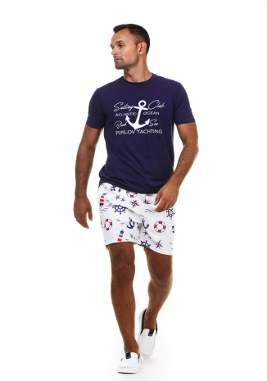 | Шорты мужские PY-SS-007 |  | 4,500 |  | 450
S |  |  |  | 1 | 4,500 |  | 450
7 | PY-S-08 | 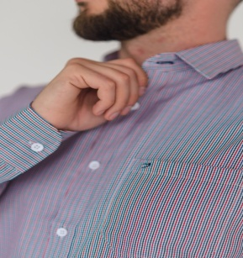 | Мужская рубашка PY-S-08 |  | 4,500 |  | 450
XL |  |  |  | 4 | 4,500 |  | 450
7 | PY-S-008 | 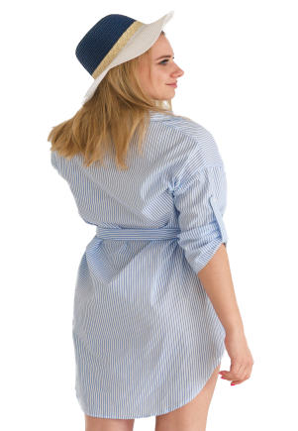 | Летнее платье-рубашка ассиметричной длины из лёгкого хлопка в голубую полоску PY-S-008 |  | 3,500 |  | 350
L |  |  |  | 36 | 3,500 |  | 350
7 | PY-S-002 | 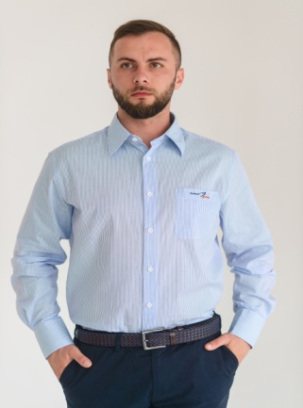 | Рубашка мужская PY-S-002 |  | 2,970 |  | 297
M |  |  |  | 1 | 2,970 |  | 297
7 | PY-S-003 | 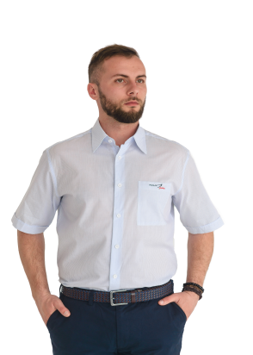 | Мужская классическая рубашка с коротким рукавом PY-S-003 |  | 3,100 |  | 310
M |  |  |  | 4 | 3,100 |  | 310
L |  |  |  | 1 | 3,100 |  | 310
XL |  |  |  | 0 | 3,100 |  | 310
XXL |  |  |  | 7 | 3,100 |  | 310
 | PY-PS-05 | 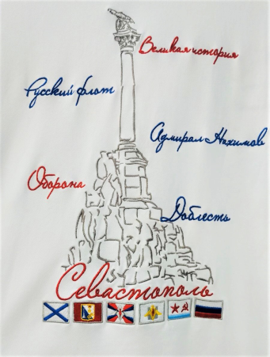 | Женское поло с вышивкой Севастополь PY-PS-05 |  | 4,500 |  | 450
S |  |  |  | 22 | 4,500 |  | 450
M |  |  |  | 67 | 4,500 |  | 450
L |  |  |  | 87 | 4,500 |  | 450
XL |  |  |  | 23 | 4,500 |  | 450
 | PY-PS-01 | 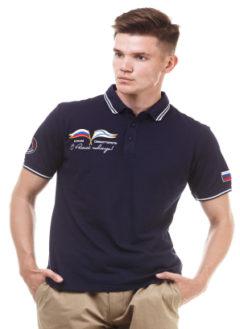 | Патриотические футболки-поло PY-PS-01 |  | 4,500 |  | 450
M |  |  |  | 3 | 4,500 |  | 450
 | PY-PS-03 | 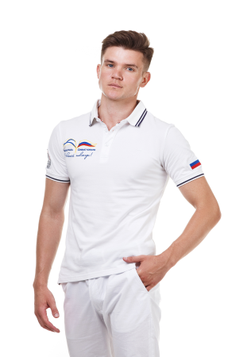 | Футболка-поло мужская PY-PS-03 |  | 4,500 |  | 450
M |  |  |  | 1 | 4,500 |  | 450
XXL |  |  |  | 1 | 4,500 |  | 450
 | PY-PS-04 | 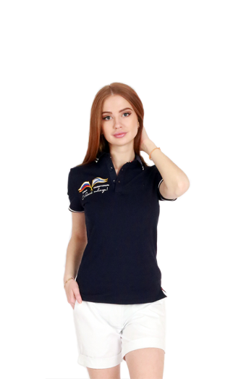 | Женская футболка с вышивкой Крым PY-PS-04 |  | 4,500 |  | 450
S |  |  |  | 4 | 4,500 |  | 450
M |  |  |  | 3 | 4,500 |  | 450
L |  |  |  | 4 | 4,500 |  | 450
XL |  |  |  | 3 | 4,500 |  | 450
 | PY-PS-06 |  | Женская футболка с вышивкой на спине Балаклава PY-PS-06 |  | 4,500 |  | 450
S |  |  |  | 44 | 4,500 |  | 450
M |  |  |  | 61 | 4,500 |  | 450
L |  |  |  | 72 | 4,500 |  | 450
 | PY-D-008 | 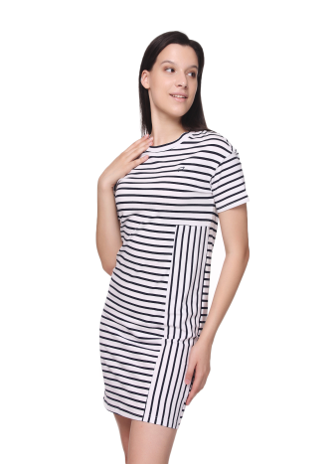 | Хлопковое платьt полоску PY-D-008 |  | 3,500 |  | 350
S |  |  |  | 10 | 3,500 |  | 350
7 | PY-SS-013 | 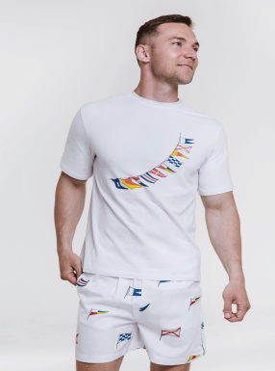 | Шорты мужские PY-SS-013 |  | 4,500 |  | 450
S |  |  |  | 27 | 4,500 |  | 450
M |  |  |  | 25 | 4,500 |  | 450
L |  |  |  | 26 | 4,500 |  | 450
XL |  |  |  | 20 | 4,500 |  | 450
XXL |  |  |  | 22 | 4,500 |  | 450
7 | PY-SS-011 | 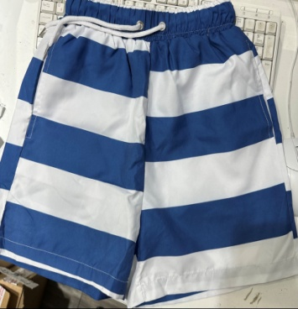 | Мужские купальные шорты синяя полоса PY-SS-011 |  | 4,500 |  | 450
S |  |  |  | 33 | 4,500 |  | 450
M |  |  |  | 19 | 4,500 |  | 450
L |  |  |  | 14 | 4,500 |  | 450
XL |  |  |  | 20 | 4,500 |  | 450
XXL |  |  |  | 13 | 4,500 |  | 450
7 | PY-KS-007 |  | Шорты детские флаги PY-KS-007 |  | 3,500 |  | 350
1-2 год |  |  |  | 22 | 3,500 |  | 350
3-4 года |  |  |  | 28 | 3,500 |  | 350
5-6 лет |  |  |  | 33 | 3,500 |  | 350
7-8 лет |  |  |  | 31 | 3,500 |  | 350
9-11лет |  |  |  | 22 | 3,500 |  | 350
12-14лет |  |  |  | 20 | 3,500 |  | 350
7 | PY-KS-005 |  | Шорты детские белые/синяя полоса PY-KS-005 |  | 3,500 |  | 350
1-2 год |  |  |  | 21 | 3,500 |  | 350
3-4 года |  |  |  | 23 | 3,500 |  | 350
5-6 лет |  |  |  | 29 | 3,500 |  | 350
7-8 лет |  |  |  | 29 | 3,500 |  | 350
9-11лет |  |  |  | 16 | 3,500 |  | 350
12-14лет |  |  |  | 7 | 3,500 |  | 350
7 | PY-S-007 |  | Летнее платье-рубашка ассиметричной длины из натурального хлопка PY-S-007 |  | 3,500
L |  |  |  | 1.000 |  |  | 350
8 | PY-HS-001 | 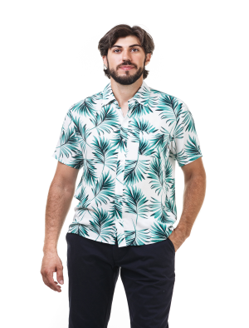 | Рубашка мужская PY-HS-001 |  | 3,501
S |  |  |  | 1.000 |  |  | 300
9 | PY-SW-003 |  | Купальник слитный женский
XL |  |  |  | 1.000 | 2,900 |  | 300
7 | PY-TS-020 | 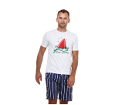 | Футболка мужская PY-TS-020
XL |  |  |  | 1 | 2,000 |  | 300
7 | PY-TS-016 | 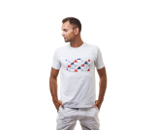 | Футболка мужская PY-TS-016
XL |  |  |  | 2 | 2,000 |  | 300
7 | PY-TS-012 | 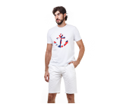 | Футболка мужская PY-TS-012
L |  |  |  | 1 | 2,000 |  | 300
7 | PY-TS-021 | 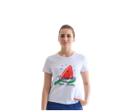 | Футболка женская PY-TS-021
S |  |  |  | 1 | 2,000 |  | 300
L |  |  |  | 1 | 2,000 |  | 300
XL |  |  |  | 2 | 2,000 |  | 300
7 | 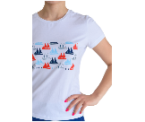 PY-TS-017 |  | Футболка женская PY-TS-017
M |  |  |  | 1 | 2,000 |  | 300
XL |  |  |  | 1 | 2,000 |  | 300
7 | PY-TS-011 |  | Футболка женская PY-TS-011
S |  |  |  | 1 | 2,000 |  | 300
M |  |  |  | 1 | 2,000 |  | 300
XL |  |  |  | 3 | 2,000 |  | 300
8 | PY-SS-09 |  | Рубашка женская
S |  |  |  | 1 | 3,500 |  | 350
M |  |  |  | 2 | 3,500 |  | 350
L |  |  |  | 1 | 3,500 |  | 350
XL |  |  |  | 2 | 3,500 |  | 350
9 | PY-TS-019 | 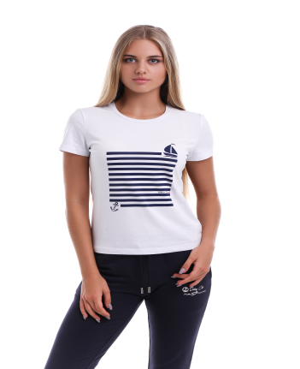 | Футболка женская PY-TS-019
S |  |  |  | 1 | 2,000 |  | 300
10 | PY-TS-018 | 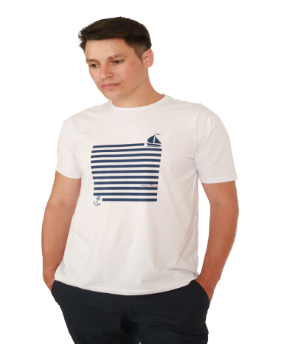 | Футболка мужская PY-TS-018
M |  |  |  | 1 | 2,000 |  | 300
XL |  |  |  | 1 | 2,000
11 | PY-PS-20 | 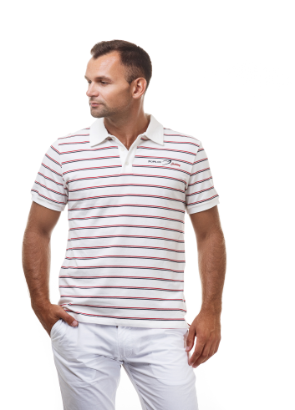 | Футболка-поло мужская
M |  |  |  | 1 | 3,500 |  | 350
L |  |  |  | 1 | 3,500 |  | 350
XL |  |  |  | 1 | 3,500 |  | 350
2XL |  |  |  | 1 | 3,500 |  | 350
11 | PY-PS-006 | 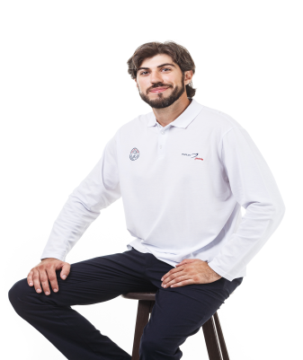 | Футболка-поло с длинным рукавом мужская PY-PS-006
M |  |  |  | 1 | 3,500 |  | 350
12 | PY-TS-022 | 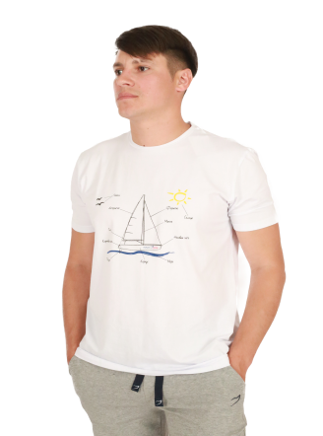 | Мужская футболка с принтом Чертеж яхты PY-TS-022
XL |  |  |  | 1 | 3,000 |  | 300
13 | PY-TS-056 | 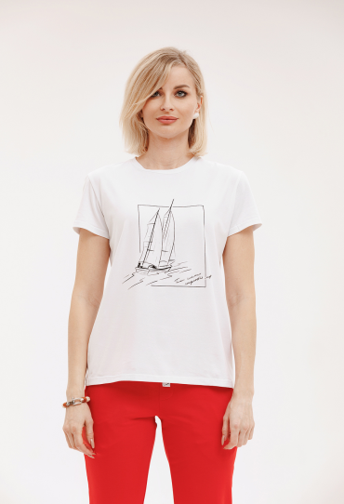 | Футболка женская PY-TS-056
XS |  |  |  | 1 | 3,000 |  | 350
14 | PY-PS-020 |  | Футболка-поло женская PY-PS-020
L |  |  |  | 2 | 3,000 |  | 350
15 | PY-PS-011 | 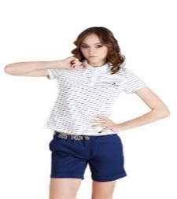 | Футболка-поло женская PY-PS-011
L |  |  |  | 1 | 3,000 |  | 350
7 | PY-S-007 | 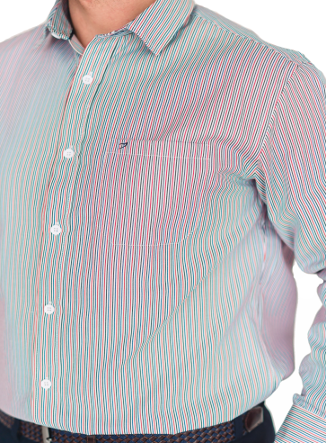 | Мужская рубашка PY-S-007 |  | 4,500 |  | 450
M |  |  |  | 9 | 4,500 |  | 450
L |  |  |  | 5 | 4,500 |  | 450
XL |  |  |  | 12 | 4,500 |  | 450
2XL |  |  |  | 13 | 4,500 |  | 450
7 | PY-WS-003 | 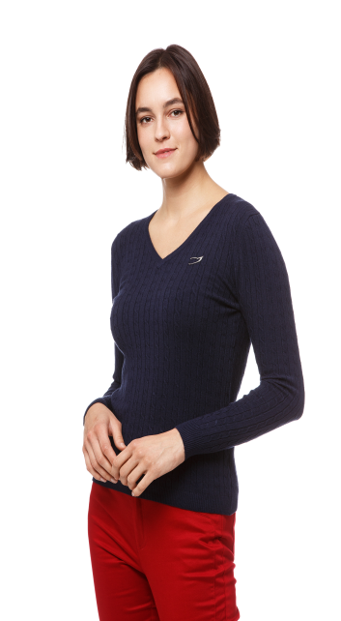 | Свитер женский PY-WS-003 |  | 4,500 |  | 450
XS |  |  |  | 1 | 4,500 |  | 450
7 | PY-WS-004 | 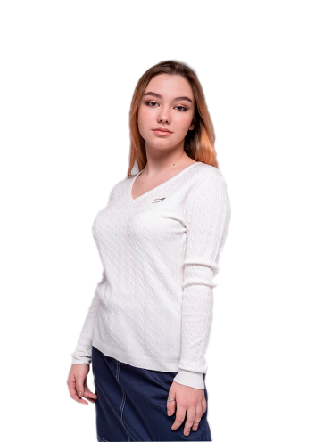 | Свитер женский PY-WS-004 |  | 4,500 |  | 450
L |  |  |  | 1 | 4,500 |  | 450
7 | PY-KD-001 | 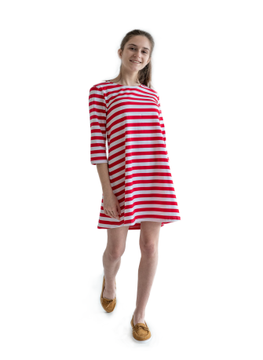 | Платье детское PY-KD-001
1-2 год |  |  |  | 6 | 4,900 |  | 490
3-4 года |  |  |  | 9 | 4,900 |  | 490
5-6 лет |  |  |  | 7 | 4,900 |  | 490
9-11лет |  |  |  | 2 | 4,900 |  | 490
12-14лет |  |  |  | 3 | 4,900 |  | 490
7 | PY-KD-003 | 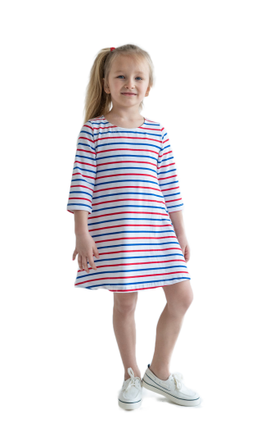 | Платье детское PY-KD-003
1-2 год |  |  |  | 4 | 4,900 |  | 350
3-4 года |  |  |  | 5 | 4,900 |  | 350
5-6 лет |  |  |  | 6 | 4,900 |  | 350
9-11лет |  |  |  | 2 | 4,900 |  | 350
12-14лет |  |  |  | 1 | 4,900 |  | 350
7-8лет |  |  |  | 10 | 4,900 |  | 350
7 | PY-KD-002 | 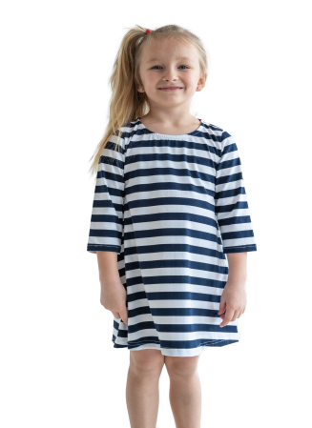 | Платье детское PY-KD-003
1-2 год |  |  |  | 5 | 4,900 |  | 490
3-4 года |  |  |  | 4 | 4,900 |  | 490
5-6 лет |  |  |  | 6 | 4,900 |  | 490
9-11лет |  |  |  | 3 | 4,900 |  | 490
12-14лет |  |  |  | 4 | 4,900 |  | 490
7-8лет |  |  |  | 3 | 4,900 |  | 490
15 | PY-TR-020 | 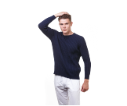 | Брюки мужские PY-TR-020
M |  |  |  | 1 | 3,000 |  | 300
16 | PY-HD-010 | 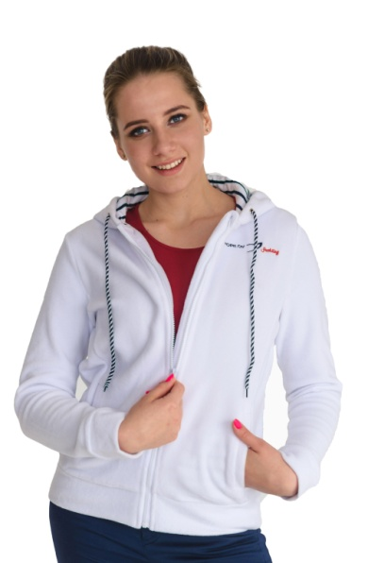 | Белая флисовая толстовка на молнии с капюшоном PY-HD-010
L |  |  |  | 17 | 4,900 |  | 1,000
17 | PY-MS-001 | 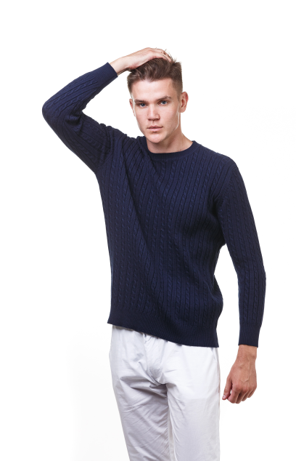 | Свитер мужской PY-MS-001
S |  |  |  | 2 | 5,900 |  | 1,200
M |  |  |  | 4 | 5,900 |  | 1,200
18 | PY-MS-002 |  | Свитер мужской PY-MS-002
M |  |  |  | 1 | 5,900 |  | 1,200
7 | PY-KT-008 | 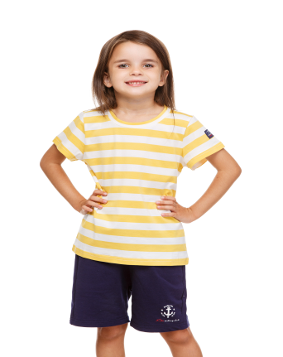 | Футболка детская PY-KT-008
1-2 год |  |  |  | 2 | 3,900 |  | 300
3-4 лет |  |  |  | 2 | 3,900 |  | 300
5-6 лет |  |  |  | 3 | 3,900 |  | 300
12-14лет |  |  |  | 1 | 3,900 |  | 300
7 | PY-KT-010 | 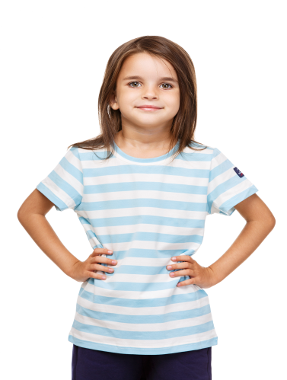 | Футболка детская PY-KT-010
1-2 год |  |  |  | 9 | 3,900 |  | 300
7 | PY-KT-012 | 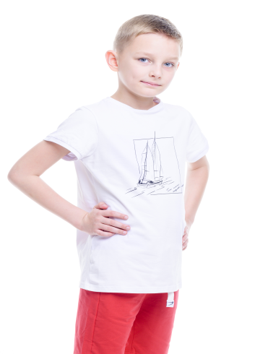 | Футболка детская PY-KT-012
1-2 год |  |  |  | 9 | 3,900 |  | 300
7 | PY-KT-011 | 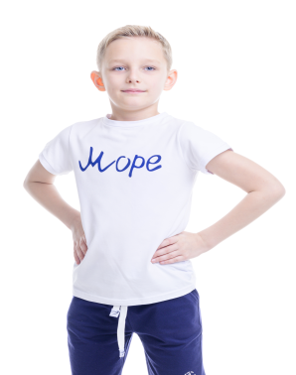 | Футболка детская PY-KT-011
1-2 год |  |  |  | 12 | 3,900 |  | 300
7 | PY-KT-007 |  | Футболка детская PY-KT-007
1-2 год |  |  |  | 17 | 3,900 |  | 300

